Parte 1 - Memoria
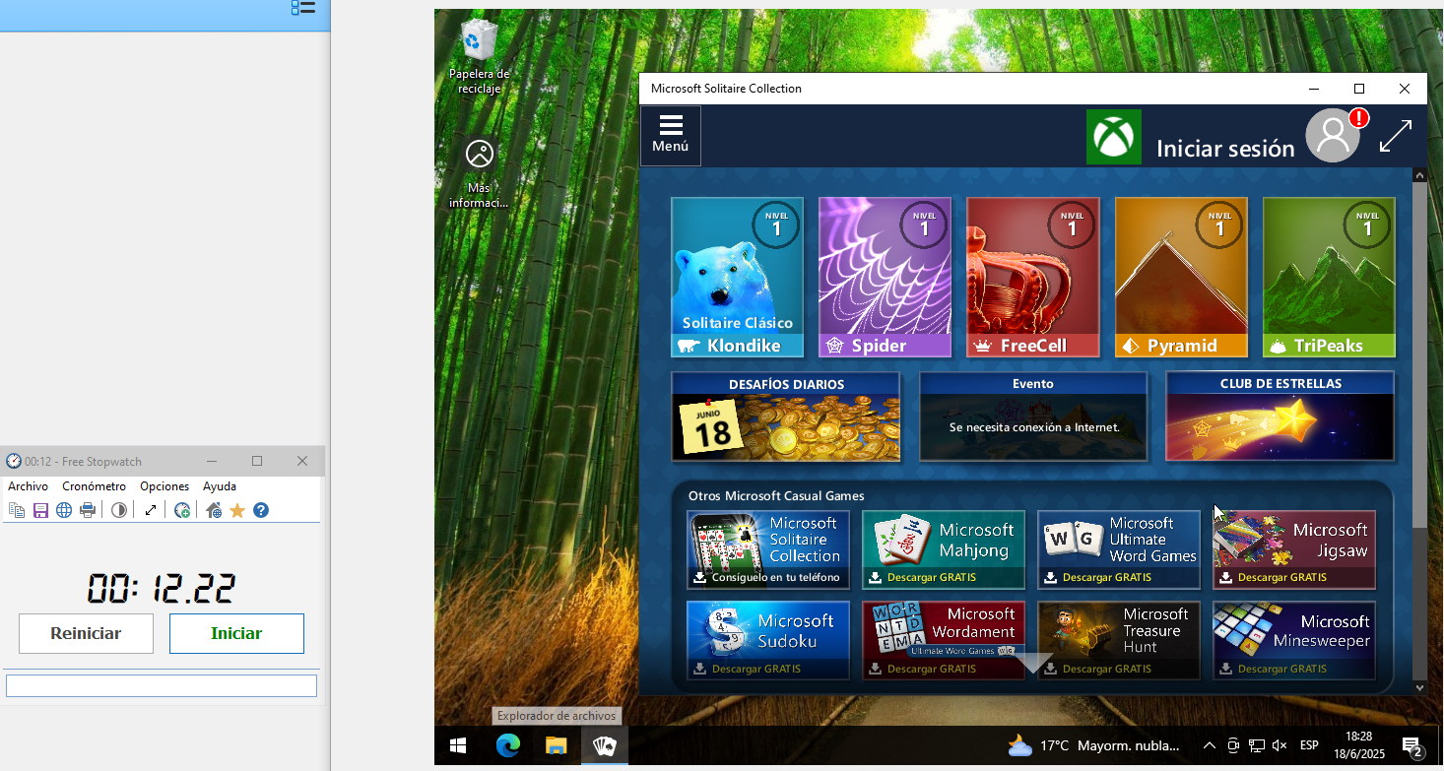
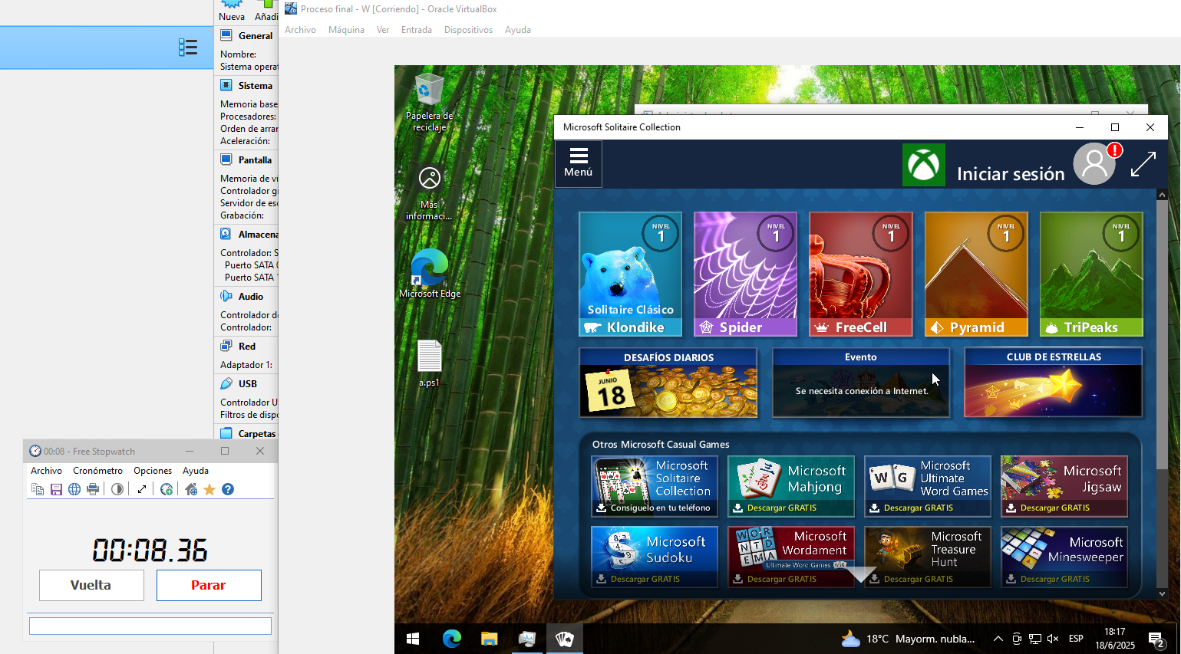
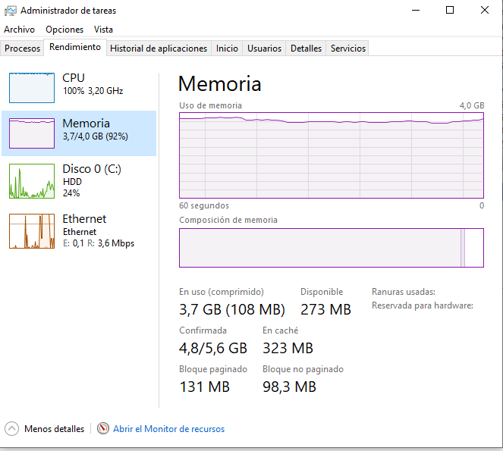
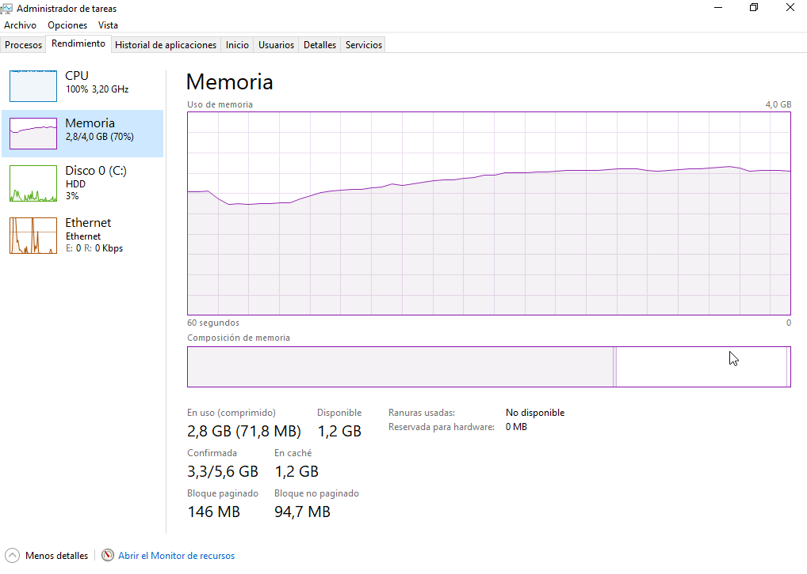
Tiempo (minutos) | Memoria Usada (GB) | Memoria Disponible (GB) | Memoria Comprometida (GB)
Min 1 | 2.8 | 1.2 | 3.3 | Memoria llena (Se utiliza memoria Virtual) | Memoria Ram comienza a subir pero no utiliza Memoria Virtual
Min 2 | 3.2 | 0.8 | 4
Min 3 | 3.7 | 0.3 | 4.8

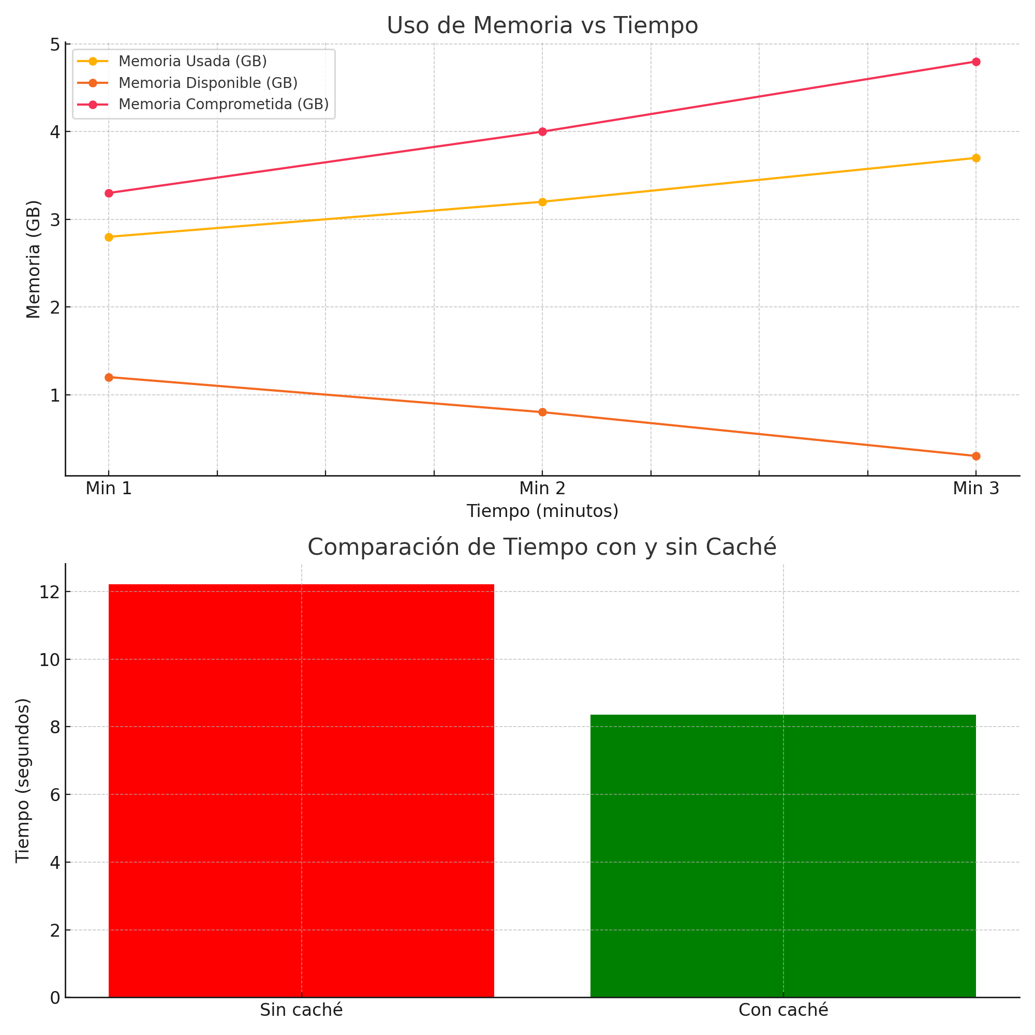

 |  |  |  | Memoria Fisica llena
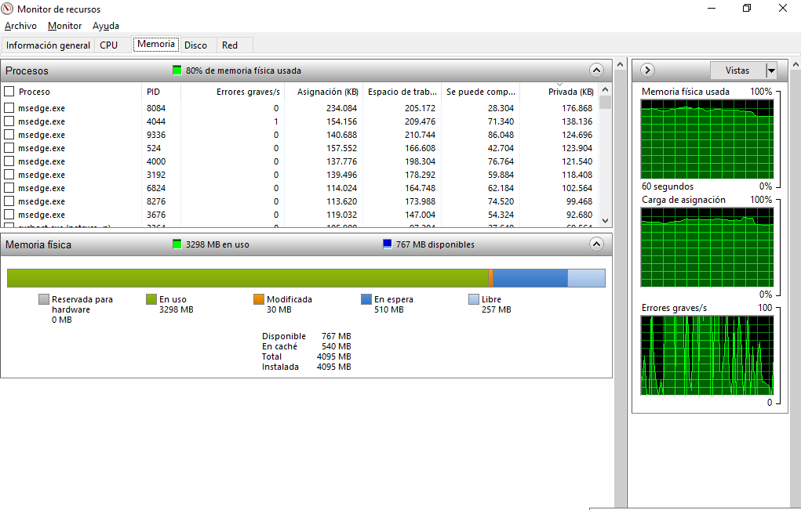

 |  | Sin Caché |  |  | Con Caché

